원가
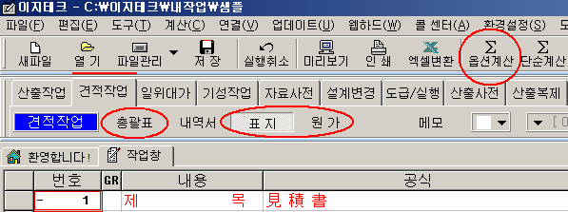
원 가 계 산 서

공사명: |  | 강릉시 입암동 통합공공임대주택 건립사업 신축공사(전기)
비 목 |  | 구 분 | 금 액 | 구 성 비 | 요율 | 수량 | 금액 | 이윤 | 끝자리 맞추기
 | 재 료 비 | 직 접 재 료 비 | 344,292,005 |  |  | 1 | 344,292,005
 |  | 간 접 재 료 비
 |  | ( 소 계 ) | 344,292,005
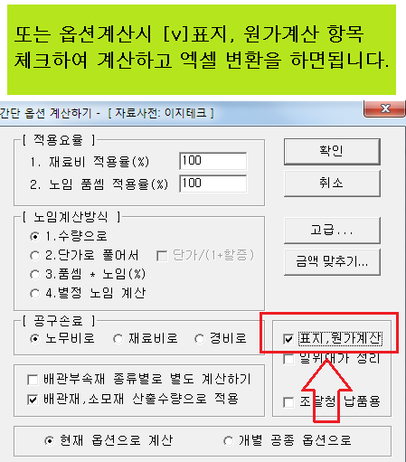
순 | 노 무 비 | 직 접 노 무 비 | 897,549,290 |  |  | 1 | 897,549,290
 |  | 간 접 노 무 비 | 135,529,942 | (직접 노무비) * 15.1 % | 15.1 | 1 | 135,529,942
 |  | ( 소 계 ) | 1,033,079,232
 |  | 기 계 경 비 | 542,331 |  |  | 1 | 542,331
 |  | 산 재 보 험 료 | 36,777,620 | (노무비) * 3.56 % | 3.56 | 1 | 36,777,620
공 |  | 고 용 보 험 료 | 10,434,100 | (노무비) * 1.01 % | 1.01 | 1 | 10,434,100
 | 경 | 퇴 직 금 공 제 | 20,643,633 | (직접 노무비) * 2.3 % | 2.3 | 1 | 20,643,633
 |  | 안 전 관 리 비 | 32,595,894 | (재료+직노) * 2.28 % | 2.28 | 1 | 32,595,894
 |  | 기 타 경 비 | 70,245,933 | (재료+노무) * 5.1 % | 5.1 | 1 | 70,245,933
 |  | 건 강 보 험 료 | 32,266,896 | (직접 노무비) * 3.595 % | 3.595 | 1 | 32,266,896
사 |  | 연 금 보 험 료 | 42,633,591 | (직접 노무비) * 4.75 % | 4.75 | 1 | 42,633,591
 |  | 노인장기요양보험 | 4,239,870 | (건강 보험료) * 13.14 % | 13.14 | 1 | 4,239,870

 | 비
비

 |  | ( 소 계 ) | 250,379,868
 | ( 순 공 사 비 계 ) |  | 1,627,751,105
일 반 관 리 비 |  |  | 105,803,821 | (재료+노무+경비) * 6.5 % | 6.5 | 1 | 105,803,821
이 윤 |  |  | 208,388,686 | (노무+경비+일반관리비) * 15 % | 15 | 1 | 208,388,686
( 총 원 가 ) |  |  | 1,941,943,612
부 가 가 치 세 |  |  | 34,429,200 | 재료비의10% | 10 | 1 | 34,429,200
 |  |  |  |  | 10 | 1
도 급 자 관 급 |  |  | 201,826,000 |  |  | 1 | 201,826,000
관 급 자 관 급 |  |  | 427,708,000 |  |  | 1 | 427,708,000
한 전 불 입 금 |  |  | 14,670,000 |  |  | 1 | 14,670,000
 |  |  |  |  |  | 1
( 총 계 ) |  |  | 2,620,576,812 |  |  |  | 2,620,576,812

